Import
SYSTEM OVERVIEW

SHIPPING | TMV

LA

TMV Arrival
SPS Store
Devanning
Un-packing
PC Store

Part Flow

Delivery

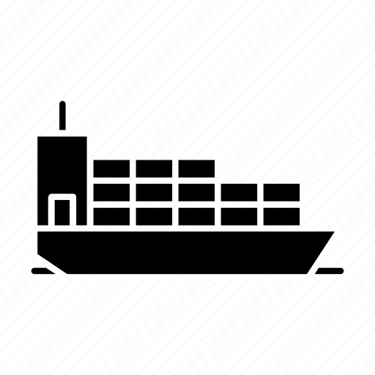
PRESS

Jig In
Line Off
Yard
Departure

Vehicle Flow

FRAME

LW

TMV Arrival
Devanning
Un-packing
PC Store
SPS Store

Part Flow

Delivery

MMS
COMMON CONCEPT
CKD - Completely Knocked Down
CKD được viết tắt của cụm từ Completely Knocked Down, dòng xe được lắp ráp trong nước với 100% linh kiện được nhập khẩu.
Thông thường, các hãng xe có nhà máy ở Việt Nam đều nhập khẩu linh kiện và tiến hành lắp ráp, tạo thành chiếc xe hoàn chỉnh

CBU - Completely Built-Up
Từ CBU là từ viết tắt của cụm từ Completely Built-Up được hiểu là dòng xe được sản xuất tại nước ngoài và nhập khẩu nguyên chiếc trực tiếp về nước tiêu thụ.
Ví dụ, đối với xe Camry, Corolla hiện tại cũng là dòng xe nhập khẩu nguyên chiếc về Việt Nam

CPL - Common Part List
 | - Hay gọi ngắn gọn là Part List. Cho biết part nào sẽ lắp lên xe nào tại shop nào (hay chi tiết hơn nữa là Process nào)

Warehouse - Kho chứa nguyên vật liệu, thành phẩm, bán thành phẩm
 | - Hàng trên đường (đang trên tàu, ở cảng, ..): Chưa nhận về kho
 | - General Warehouse: Kho TMV. Gồm cả kho nguyên vật liệu (W/H Stock và WIP-Production Area)
 | Như trên hình vẽ sẽ từ đoạn GR -> GI. Gọi toàn bộ là General Warehouse (GWH)

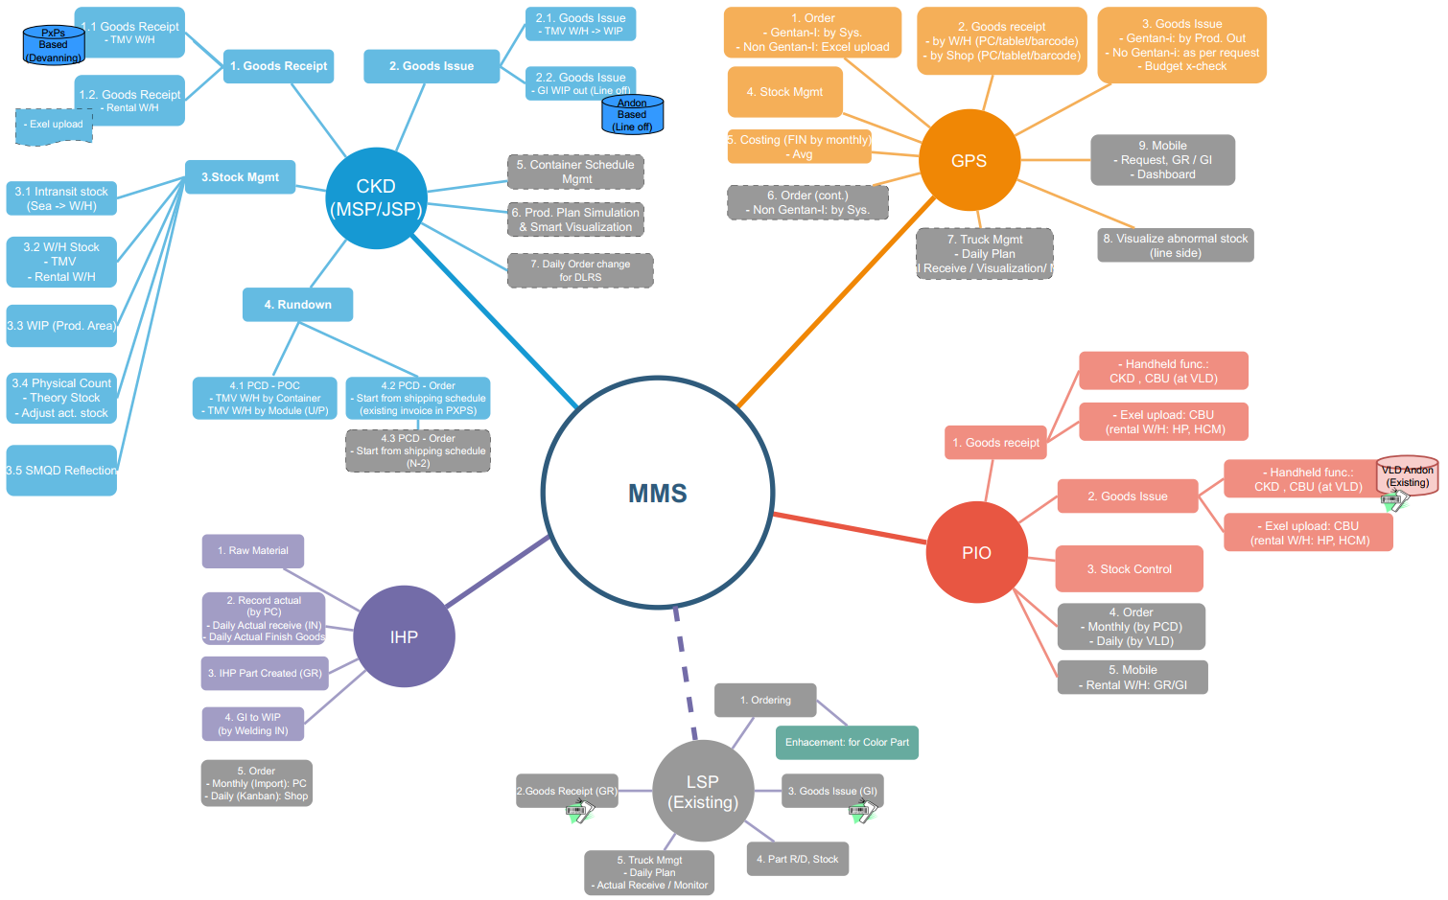
Container - Case/Module - Box - Part
 | - Container: Chứa Module/Case. Khi Devanning -> Dỡ cont ra thì thành nhiều Module / Case -> Cho vào Warehouse
 | - Module/Case: Chứa các box (đối với part nhỏ), hoặc chứa các part to. Sau khi Unpack Module/case thì sẽ ra các box hoặc part to. Cho vào các kho khác nhỏ hơn

GIT - Goods Intransit
 | - Hàng trên đường (đang trên tàu, ở cảng, ..): Chưa nhận về kho warehouse
 | - Sau khi đặt hàng, đã có hóa đơn, nhưng nhà cung cấp đang vận chuyển về. Chưa nhận về kho
 | - Như trên hình là Intransit Stock

GR - Goods Receive
 | - Nhận hàng
GI - Goods Issue
 | - Giao hàng
=> Đối với 1 khu vực bất kỳ: Cứ vào kho là GR, ra khỏi khu vực đó là GI
 | - Như trên hình: đối với kho GWH - GR là khi Container về kho, GI là khi Xe sản xuất ra khỏi Shop (Lineoff)

MMS - Material Management System - Hệ thống quản lý nguyên vật liệu
Material:
 | - Part
 | - Vehicle
1. Vehicle
CKD - Completely Knocked Down - Xe lắp ráp
CBU - Completely Built-Up - Xe nhập khẩu nguyên chiêc

2. Part
a) Import Part: Part nhập khẩu
 | - MSP - Multiple Source Part
 | - JSP - Japanese Source Part
b) Local Part: Part sản xuất trong nước
 | - LSP: Local Source Part
 | Ví dụ: Ghế, dây điện
 | Có hệ thống LSP quản lý hàng này nên không thuộc MMS. Tuy nhiên sau sẽ tích hợp LSP lên MMS
c) Inhouse Part (IHP): Part tự sản xuất (ở đây là các tấm thép dập thành khung cửa, sàn xe ...
DM: Direct Material.
Gồm 2 nguồn
 | - Import: Nhập về xong mới dập. Chở về bằng Container -> LW
 | - Local: Sản xuất trong nước, Chở về bằng xe tải

d) PIO & Accessories
PIO - Phụ kiện (Thảm, sách hướng dẫn, Body kit..).
 | - PIO Inline: Thường dùng cho xe CKD (lắp ráp), Phụ kiện lắp ngay khi xe Sản xuất trong xưởng. Ví dụ: Đầu DvD
 | - PIO Offline: Thường dùng cho xe CKD. Phụ kiện được cho vào xe khi xe đả Sản xuất xong và đưa ra bãi, chuẩn bị bán cho đại lý. Ví dụ: Sách, thảm, Body kit
ACC - Accessories (Phụ kiện, ngoài hay gọi là options). Cũng là phụ kiện giống PIO. Nhưng dùng cho xe CBU thì gọi là Accessories. Do dùng cho xe CBU

PIO / ACC
- Local:
 | + Inline: cho vào line và out theo shop (CPL)
 | + Offline
- Import:
 | + Inline
 | + Offline

e) GPS - General Part Supply:
Là các nguyên vật liệu phục vụ sản xuất.
- DMO: Direct Material Others. Cũng là nguyên vật liệu phụ trực tiếp dùng cho sản xuất. Ví dụ: Dầu nhớt, ..
- IDM: In-Direct Material: Nguyên vật liệu gián tiếp. Ví dụ: công cụ, dụng cụ như Tô Vít, máy hàn, hoặc quần áo bảo hộ, tất, giày .. cho công nhân

